Sheet1
TRƯỜNG ĐH THỦ DẦU MỘT
VIỆN ĐÀO TẠO CNTT, CĐS

PHIẾU CHẤM ĐIỂM ĐỒ ÁN
Tên đề tài ................................................................................................................
Họ và tên SV:Nguyễn Duy Dương Mã số SV: 2124801030182
Họ và tên SV: Nguyễn Minh Khôi Mã số SV:2124801030017

STT | Nội dung | Điểm tối đa | Điểm đánh giá SV1 | Điểm đánh giá SV2
1 | Báo cáo tiểu luận viết đúng chính tả, trình bày đúng về font, cỡ chữ, canh lề, đánh số trang. Trình bày Báo cáo viết đúng mẫu, đúng định dạng tài liệu tham khảo | 1.0
2 | Cơ sở Lý thuyết về phương pháp học máy áp dụng | 1.0
3 | Phương pháp đánh giá, chọn lựa mô hình. | 2.0
4 | Thực nghiệm, phân tích, đánh giá kết quả | 4.0
5 | Thuyết trình vấn đề cá nhân/nhóm đã giải quyết | 1.0
6 | Thái độ tham gia nhóm | 1.0
 | Tổng điểm: | 10.0 | - | -
Nhận xét khác của giảng viên: .......................................................................................................................
........................................................................................................................................................................

GIẢNG VIÊN CHẤM 1
GIẢNG VIÊN CHẤM 2
 | 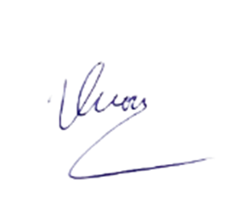
Huỳnh Nguyễn Thành Luân
Bùi Sĩ Vương

